Лист1
 |  | Размеры
фото | артикул | S | M | L | XL | 2XL | 3XL | цена для УРАА | Цена опт
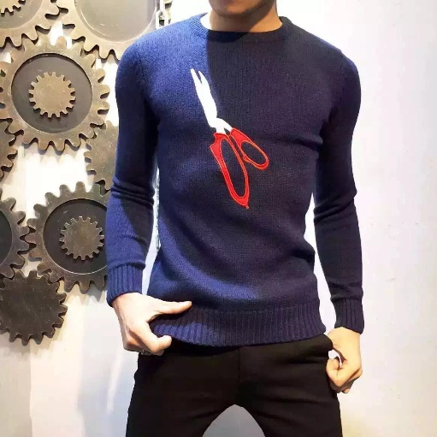 | K 2016002V(cиние) | 28 | 49 | 49 | 63 | 50 | 30 | 500 | 575
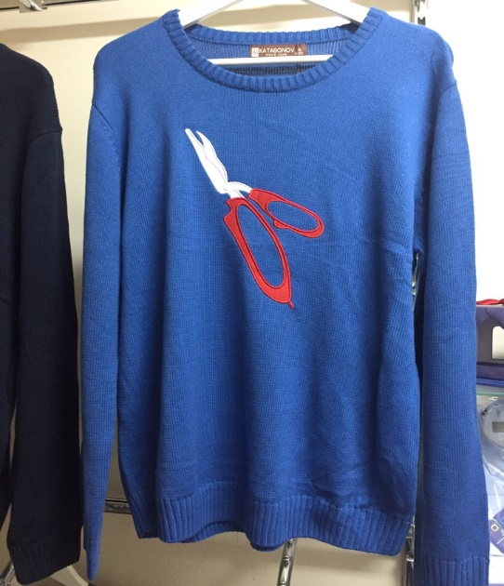 | K 2016002V(голубые) | 29 | 50 | 60 | 41 | 50 | 30 | 500 | 575
 | K2016001V(черный) | 20 | 42 | 40 | 43 | 41 | 21 | 500 | 575
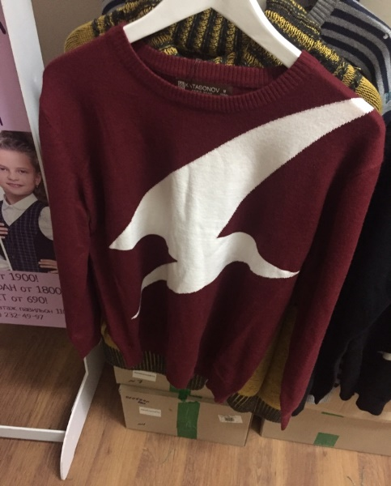 | K2016001V(красная)) | 0 | 38 | 20 | 44 | 10 | 0 | 500 | 575

